DB QUIMICA
$ m3 TRATAMIENTO GEM
TIEMPO DE OPERACIÓN - SISTEMA GEM
CONSUMO DE QUIMICO |  |  |  |  |  |  | TABLA GRAFICA 2. COSTO CONSUMO QUIMICO VS $M3 |  |  |  | Días (FECHA) | (Todas) |  | TABLA GRAFICA 3. RO COSTO CONSUMO QUIMICO VS $M3
GEM | COSTO TTO - CAUDAL TRATADP GEM Vs $M3 |  |  |  |  |  |  |  |  |  | Meses (FECHA) | (Todas)
 |  |  |  |  |  |  |  |  |  |  | FECHA | (Varios elementos)
 |  | CONSOLIDADO COSTO TTO - CAUDAL TRATADP GEM Vs $M3 |  |  |  |  | DIA | CAUDAL TOTAL TRATADO GEM | INDICADOR $m3 | 2025 $m3 GEM |  |  |  | DÍA | VOLUMEN ENVIADO A RO (m3) | LIMITE INDICADOR M3 | INDICADOR $m3 RO | Etiquetas de fila | VOLUMEN ENVIADO A RO (m3) | TIEMPO DE OPERACIÓN | Etiquetas de fila | VOLUMEN ENVIADO A RO (m3) | TIEMPO DE OPERACIÓN | COSTO QUIMICA | DIA | VOLUMEN TRATADO GEM (m3) | COSTO QUIMICA GEM
 |  |  |  |  |  |  | 2 | 1,280 | 1,771 | $ 3,599 | DIA | VOLUMEN TRATADO GEM (m3) | HORAS DE OPERACIÓN | 1 | 767.048 | $ 1,000 | $ 216 | 0 |  | #DIV/0! | 0 |  | #DIV/0! | $ - | 2 | 1,280 | 2,266,461
 |  | PANORAMA OPERATIVO GEM |  |  |  |  | 3 | 1,280 | 1,579 | $ 3,599 | 2 | 1,280 | 16 | 2 | 851.36 | $ 1,000 | $ 205 | 1 | 767.048 | 19.67 | 1 | 767.048 | 19.67 | $ 165,386 | 3 | 1,280 | 2,021,019
 |  | VOLUMEN TRATADO GEM (m3) | $m3 | HORAS | $ HORA DE TRATAMIENTO GEM | $ CONSOLIDADO | 4 | 1,200 | 1,744 | $ 3,599 | 3 | 1,280 | 16 | 3 | 796.48 | $ 1,000 | $ 212 | 2 | 851.36 | 21.83 | 2 | 851.36 | 21.83 | $ 174,239 | 4 | 1,200 | 2,093,103
 |  | 4,960 | $ 2,625 | 62 | $ 210,039 | $ 13,022,444 | 5 | 1,200 | 5,535 | $ 3,599 | 4 | 1,200 | 15 | 4 | 906.245 | $ 1,000 | $ 199 | 3 | 796.48 | 20.42 | 3 | 796.48 | 20.42 | $ 168,477 | 5 | 1,200 | 6,641,861
 |  | 31422 |  |  |  |  | Total general | 4,960 | 2,625 | $ 3,599 | 5 | 1,200 | 15 | 5 | 796.851 | $ 1,000 | $ 201 | 4 | 906.245 | 23.24 | 4 | 906.245 | 23.24 | $ 180,002 | Total general | 4,960 | 13,022,444
 |  |  |  |  |  |  |  |  |  |  | Total general | 4,960 | 62 | 6 | 559.942 | $ 1,000 | $ 281 | 5 | 796.851 | 20.43 | 5 | 796.851 | 20.43 | $ 159,895
 |  |  |  |  |  |  |  |  |  |  |  |  |  | 7 | 0 | $ 1,000 | $ 0 | 6 | 559.942 | 7.99 | 6 | 559.942 | 7.99 | $ 157,101
 |  |  |  |  |  |  |  |  |  |  |  |  |  | 8 | 0 | $ 1,000 | $ 0 | 7 |  | 0.00 | 7 |  | 0.00 | $ 1,965,504
 |  |  |  |  |  |  |  |  |  |  |  |  |  | 9 | 0 | $ 1,000 | $ 0 | 8 |  | 0.00 | 8 |  | 0.00 | $ -
 |  |  |  |  |  |  |  |  |  |  |  |  |  | 10 | 0 | $ 1,000 | $ 0 | 9 |  | 0.00 | 9 |  | 0.00 | $ -
 |  |  |  |  |  |  |  |  |  |  |  |  |  | 11 | 0 | $ 1,000 | $ 0 | 10 |  | 0.00 | 10 |  | 0.00 | $ -
 |  |  |  |  |  |  |  |  |  |  |  |  |  | 12 | 0 | $ 1,000 | $ 0 | 11 |  | 0.00 | 11 |  | 0.00 | $ -
 |  |  |  |  |  |  |  |  |  |  |  |  |  | 13 | 0 | $ 1,000 | $ 0 | 12 |  | 0.00 | 12 |  | 0.00 | $ -
 |  |  |  |  |  |  |  |  |  |  |  |  |  | 14 | 0 | $ 1,000 | $ 0 | 13 |  | 0.00 | 13 |  | 0.00 | $ -
OSMOSIS INVERSA |  |  |  |  |  |  |  |  |  |  |  |  |  | 15 | 0 | $ 1,000 | $ 0 | 14 |  | 0.00 | 14 |  | 0.00 | $ -
INDICADOR RO
TIEMPO DE OPERACIÓN - SISTEMA OSMOSIS INVERSA
 | VOLUMEN ENVIADO A RO (m3) | TIEMPO DE OPERACIÓN
0 |  | #N/A
1 | 767.048 | 19.67
2 | 851.36 | 21.83
3 | 796.48 | 20.42
4 | 906.245 | 23.24
5 | 796.851 | 20.43
6 | 559.942 | 7.99
7 |  | 0.00
8 |  | 0.00
9 |  | 0.00
10 |  | 0.00
11 |  | 0.00
12 |  | 0.00
13 |  | 0.00
14 |  | 0.00
15 |  | 0.00
16 |  | 0.00
17 |  | 0.00
18 |  | 0.00
19 |  | 0.00
20 |  | 0.00
21 |  | 0.00
22 |  | 0.00
23 |  | 0.00
24 |  | 0.00
25 |  | 0.00
26 |  | 0.00
27 |  | 0.00
28 |  | 0.00
29 |  | 0.00
30 |  | 0.00
 |  |  |  |  |  |  |  |  |  |  |  |  |  | 16 | 0 | $ 1,000 | $ 0 | 15 |  | 0.00 | 15 |  | 0.00 | $ -
 |  | CONSOLIDADO COSTO TTO - CAUDAL TRATADP RO Vs $M3 |  |  |  |  |  |  |  |  |  |  |  | 17 | 0 | $ 1,000 | $ 0 | 16 |  | 0.00 | 16 |  | 0.00 | $ -
 |  |  |  |  |  |  |  |  |  |  |  |  |  | 18 | 0 | $ 1,000 | $ 0 | 17 |  | 0.00 | 17 |  | 0.00 | $ -
 |  | PANORAMA OPERATIVO RO TRATADA |  |  |  |  |  |  |  |  |  |  |  | 19 | 0 | $ 1,000 | $ 0 | 18 |  | 0.00 | 18 |  | 0.00 | $ -
 |  | TOTAL CAUDAL TRATADO RO | $m3 | HORAS | $ HORA DE TRATAMIENTO RO | $ CONSOLIDADO |  |  |  |  |  |  |  | 20 | 0 | $ 1,000 | $ 0 | 19 |  | 0.00 | 19 |  | 0.00 | $ -
 |  | 4,678 | $ 635.03 | #DIV/0! | #DIV/0! | $ 2,970,605 |  |  |  |  |  |  |  | 21 | 0 | $ 1,000 | $ 0 | 20 |  | 0.00 | 20 |  | 0.00 | $ -
 |  |  |  |  |  |  |  |  |  |  |  |  |  | 22 | 0 | $ 1,000 | $ 0 | 21 |  | 0.00 | 21 |  | 0.00 | $ -
 |  |  |  |  |  |  |  |  |  |  |  |  |  | 23 | 0 | $ 1,000 | $ 0 | 22 |  | 0.00 | 22 |  | 0.00 | $ -
 |  | PANORAMA OPERATIVO RO ENVIADO A REUSO |  |  |  |  |  |  |  |  |  |  |  | 24 | 0 | $ 1,000 | $ 0 | 23 |  | 0.00 | 23 |  | 0.00 | $ -
 |  | TOTAL CAUDAL TRATADO RO | $m3 | HORAS | $ HORA DE TRATAMIENTO RO | $ CONSOLIDADO |  |  |  |  |  |  |  | 25 | 0 | $ 1,000 | $ 0 | 24 |  | 0.00 | 24 |  | 0.00 | $ -
 |  | 3,616 | $ 821.52 | #DIV/0! | #DIV/0! | $ 2,970,605 |  |  |  |  |  |  |  | 26 | 0 | $ 1,000 | $ 0 | 25 |  | 0.00 | 25 |  | 0.00 | $ -
$1.000
 |  |  |  |  |  |  |  |  |  |  |  |  |  | 27 | 0 | $ 1,000 | $ 0 | 26 |  | 0.00 | 26 |  | 0.00 | $ -
 |  |  |  |  |  |  |  |  |  |  |  |  |  | 28 | 0 | $ 1,000 | $ 0 | 27 |  | 0.00 | 27 |  | 0.00 | $ -
 |  |  |  |  |  |  |  |  |  |  |  |  |  | 29 | 0 | $ 1,000 | $ 0 | 28 |  | 0.00 | 28 |  | 0.00 | $ -
 |  |  |  |  |  |  |  |  |  |  |  |  |  | 30 | 0 | $ 1,000 | $ 0 | 29 |  | 0.00 | 29 |  | 0.00 | $ -
 |  |  |  |  |  |  |  |  |  |  |  |  |  | Total general | 4677.926 | $ 1,000 | $ 635 | 30 |  | 0.00 | 30 |  | 0.00 | $ -
 |  |  |  |  |  |  |  |  |  |  |  |  |  |  |  |  |  | Total general | 4677.926 | #DIV/0! | Total general | 4677.926 | #DIV/0! | $ 2,970,605

GRAFICAS
COONSUMO PPM Vs $M3
 |  |  |  |  |  |  |  |  |  |  |  |  | FECHA | (Varios elementos) |  |  |  |  |  | FECHA | (Varios elementos) |  |  |  |  |  | FECHA | (Varios elementos) |  |  |  |  |  |  |  | PRECIO (KG) ACIDO | PRECIO (KG) COAGULANTE | PRECIO (KG) DECOLORANTE | PRECIO (KG) ANIONICO | PRECIO (KG) CATIONICO
 |  |  |  |  |  |  |  |  |  |  |  |  |  |  |  |  |  |  |  |  |  |  |  |  |  |  |  |  |  |  |  |  |  |  |  | $ 830 | $ 2,818 | $ 6,295 | $ 19,050 | $ 22,050
 |  |  |  |  |  |  |  |  |  |  |  |  | DIA | COF 494 - PPM POL CATIONICO | COF 440 - PPM POL ANIONICO | COF 280 - PPM ACIDO | COF 235 - PPM COAGULANTE | COF 255 - PPM DECOLORANTE | INDICADOR $m3 | DIA | CONSUMO POL CATIONICO (KG) | CONSUMO POL ANIONICO (KG) | CONSUMO LITROS ACIDO (L) | CONSUMO LITROS COAGULANTE (L) | CONSUMO LITROS DECOLORANTE (L) | INDICADOR $m3 | DIA | KG POL CATIONICO | KG POL ANIONICO | KG ACIDO | KG COAGULANTE | KG DECOLORANTE | INDICADOR $m3 | DIA | INDICADOR $m3 | INDICADOR $ACIDO/M3 | INDICADOR $COAGULANTE/M3 | INDICADOR $DECOLORANTE/M3 | INDICADOR $POL ANIONICO/ M3 | INDICADOR $POL CATIONICO / M3
 |  |  |  |  |  |  |  | COF 255 - DECOLORANTE |  |  |  |  | 2 | 3 | 2 | 8 | 240 | 77 | $ 1,771 | 2 | 13 | 9 | 10 | 307 | 98 | $ 1,771 | 2 | 13 | 9 | 12 | 393 | 112 | $ 1,771 | 2 | $ 1,771 | $ 8 | $ 869 | $ 535 | $ 129 | $ 230
 |  |  |  |  |  |  |  |  | PPM | L/DIA | KG/DIA | $ | 3 | 2 | 1 | 3 | 211 | 85 | $ 1,579 | 3 | 10 | 3 | 3 | 270 | 109 | $ 1,579 | 3 | 10 | 3 | 4 | 346 | 124 | $ 1,579 | 3 | $ 1,579 | $ 3 | $ 764 | $ 595 | $ 45 | $ 172
 |  |  |  |  |  |  |  | MINIMO | 77 | 98 | 112 | $ 535 | 4 | 1 | 2 | 6 | 250 | 83 | $ 1,744 | 4 | 5 | 10 | 7 | 300 | 100 | $ 1,744 | 4 | 5 | 10 | 8 | 384 | 114 | $ 1,744 | 4 | $ 1,744 | $ 6 | $ 906 | $ 582 | $ 159 | $ 92
 |  |  |  |  |  |  |  | MAXIMO | 208 | 557 | 635 | $ 1,456 | 5 | 14 | 8 | 576 | 458 | 208 | $ 5,535 | 5 | 65 | 40 | 691 | 550 | 250 | $ 5,535 | 5 | 65 | 40 | 857 | 704 | 285 | $ 5,535 | 5 | $ 5,535 | $ 589 | $ 1,660 | $ 1,456 | $ 635 | $ 1,194
 |  |  |  |  |  |  |  | PROMEDIO | 113.1 | 222.8 | 254.0 | $ 791 | Total general | 5 | 3 | 143 | 288 | 112 | $ 2,625 | Total general | 93 | 62 | 711 | 1,427 | 557 | $ 2,625 | Total general | 93 | 62 | 882 | 1,827 | 635 | $ 2,625 | Total general | $ 2,625 | $ 147 | $ 1,042 | $ 785 | $ 237 | $ 415
 |  |  |  |  |  |  |  | TOTAL CONSUMIDO |  | 557 | 635 | $ 3,997,199
 |  |  |  |  |  |  |  | PROYECCIÓN Kg/M3 |  |  | 0.24 | $ 1,495
 |  |  |  |  |  |  |  | REAL Kg/ M3 |  |  | 0.13 | $ 806
 |  |  |  |  |  |  |  | PROYECCIÓN CONSUMO Kg |  |  | 7,464 | $ 46,988,459
 |  |  |  |  |  |  |  | CONSOLIDADO CONSUMO Kg |  |  | 635 | $ 3,997,199

 |  |  |  |  |  |  |  | COF 235 - COAGULANTE
 |  |  |  |  |  |  |  |  | PPM | L/DIA | KG/DIA | $
 |  |  |  |  |  |  |  | MINIMO | 211 | 270 | 346 | $ 764
 |  |  |  |  |  |  |  | MAXIMO | 458 | 1,427 | 1,827 | $ 1,660
 |  |  |  |  |  |  |  | PROMEDIO | 289.4 | 570.8 | 730.6 | $ 1,048
 |  |  |  |  |  |  |  | TOTAL CONSUMIDO |  | 1,427 | 1,827 | $ 5,147,246
CONSUMO (L) Vs $M3
 |  |  |  |  |  |  |  | PROYECCIÓN Kg/M3 |  |  | 0.54 | $ 1,527
 |  |  |  |  |  |  |  | REAL Kg/ M3 |  |  | 0.37 | $ 1,038
 |  |  |  |  |  |  |  | PROYECCIÓN CONSUMO Kg |  |  | 17,024 | $ 47,981,394
 |  |  |  |  |  |  |  | CONSOLIDADO CONSUMO Kg |  |  | 1,827 | $ 5,147,246

 |  |  |  |  |  |  |  | COF 280 - ACIDIFICANTE
 |  |  |  |  |  |  |  |  | PPM | L/DIA | KG/DIA | $
 |  |  |  |  |  |  |  | MINIMO | 3 | 3 | 4 | $ 3
 |  |  |  |  |  |  |  | MAXIMO | 576 | 711 | 882 | $ 589
 |  |  |  |  |  |  |  | PROMEDIO | 147.1 | 284.5 | 352.8 | $ 150
 |  |  |  |  |  |  |  | TOTAL CONSUMIDO |  | 711 | 882 | $ 732,111
 |  |  |  |  |  |  |  | PROYECCIÓN Kg/M3 |  |  | 0.31 | $ 256
 |  |  |  |  |  |  |  | REAL Kg/ M3 |  |  | 0.18 | $ 148
 |  |  |  |  |  |  |  | PROYECCIÓN CONSUMO Kg |  |  | 9,679 | $ 8,034,605
 |  |  |  |  |  |  |  | CONSOLIDADO CONSUMO Kg |  |  | 882 | $ 732,111

CONSUMO KG Vs $M3
 |  |  |  |  |  |  |  | COF 440 - POLIMERO ANIONICO
 |  |  |  |  |  |  |  |  | PPM | KG/DIA | $
 |  |  |  |  |  |  |  | MINIMO | 1 | 3 | $ 45
 |  |  |  |  |  |  |  | MAXIMO | 8 | 62 | $ 635
 |  |  |  |  |  |  |  | PROMEDIO | 3.2 | 24.7 | $ 241
 |  |  |  |  |  |  |  | TOTAL CONSUMIDO |  | 61.68 | $ 1,175,004
 |  |  |  |  |  |  |  | PROYECCIÓN Kg/M3 |  | 0.0054 | $ 103
 |  |  |  |  |  |  |  | REAL Kg/ M3 |  | 0.01244 | $ 237
 |  |  |  |  |  |  |  | PROYECCIÓN CONSUMO Kg |  | 170 | $ 3,242,750
 |  |  |  |  |  |  |  | CONSOLIDADO CONSUMO Kg |  | 62 | $ 1,175,004

 |  |  |  |  |  |  |  | COF 494 - POLIMERO CATIONICO
 |  |  |  |  |  |  |  |  | PPM | KG/DIA | $
 |  |  |  |  |  |  |  | MINIMO | 1 | 5 | $ 92
 |  |  |  |  |  |  |  | MAXIMO | 14 | 93 | $ 1,194
 |  |  |  |  |  |  |  | PROMEDIO | 4.8 | 37.3 | $ 421
 |  |  |  |  |  |  |  | TOTAL CONSUMIDO |  | 93.34 | $ 2,058,147
 |  |  |  |  |  |  |  | PROYECCIÓN Kg/M3 |  | 0.009 | $ 201
 |  |  |  |  |  |  |  | REAL Kg/ M3 |  | 0.019 | $ 415
 |  |  |  |  |  |  |  | PROYECCIÓN CONSUMO Kg |  | 287 | $ 6,325,249
$ QUIMICO / M3
 |  |  |  |  |  |  |  | CONSOLIDADO CONSUMO Kg |  | 93.34 | $ 2,058,147

REMOCIÓN DQO mg/L
DQO INICIAL (mg/L) | DQO SALIDA (mg/L) | DQO REMOMOVIDA (mg/L) | KG REMOVIDOS DQO / M3 | M3 TRATADOS | TOTAL KG DQO REMOVIDOS | $TRATAMIENTO | $ REMOVER KG DQO
1,326 | 652 | 674 | 0.674 | 4,960 | 3,343 | $ 13,022,444 | $ 3,895

REMOCIÓN SST mg/L
SST INICIAL (mg/L) | SST SALIDA (mg/L) | SST REMOVIDOS (mg/L) | KG REMOVIDOS SST / M3 | M3 TRATADOS | TOTAL KG DQO REMOVIDOS | $TRATAMIENTO | $ REMOVER KG SST
558 | 44 | 514 | 0.514 | 4,960 | 2,549 | $ 13,022,444 | $ 25,335

KPIs |  |  | ENTRADA GEM | SALIDA GEM
COLOR
PROMEDIO |  |  | 5,807 | 878
PERCENTIL 90 |  |  | 8,104 | 1,218
INDICE DE ESTABILIDAD DEL AFLUENTE - EFLUENTE (CV%) |  |  | 29.81% | 29.46%
DQO
PROMEDIO |  |  | 1,326 | 652
PERCENTIL 90 |  |  | 1,417 | 804
INDICE DE ESTABILIDAD DEL AFLUENTE - EFLUENTE (CV%) |  |  | 7.77% | 20.53%
CARGA REMOVIDA KG/DIA DQO |  |  | 3,343
SST
PROMEDIO |  |  | 558 | 44
PERCENTIL 90 |  |  | 880 | 64
INDICE DE ESTABILIDAD DEL AFLUENTE - EFLUENTE (CV%) |  |  | 35.76% | 33.12%
CARGA REMOVIDA KG/DIA SST |  |  | 2,549
 |  |  |  |  | 25

INFORME CALIDAD
CALIDAD DE AGUA Vs COSTOS
PANORAMA OPERATIVO

PANORAMA OPERATIVO

1. COSTO Vs CONSUMO DE PRODUCTOS QUIMICOS

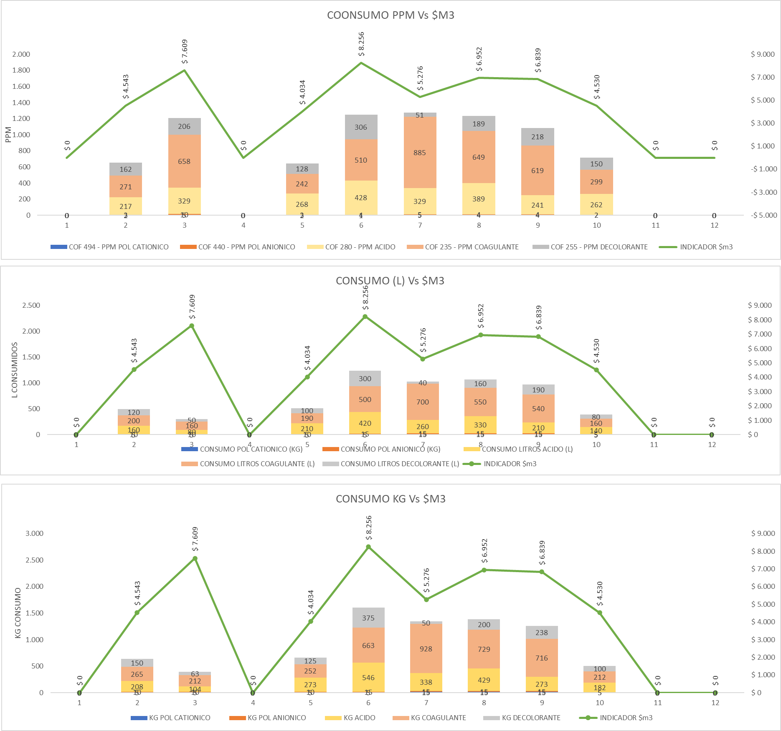

CALIDAD DE AGUA

CALIDAD DE AGUA

$ REMOCIÓN DQO

